棒次分析
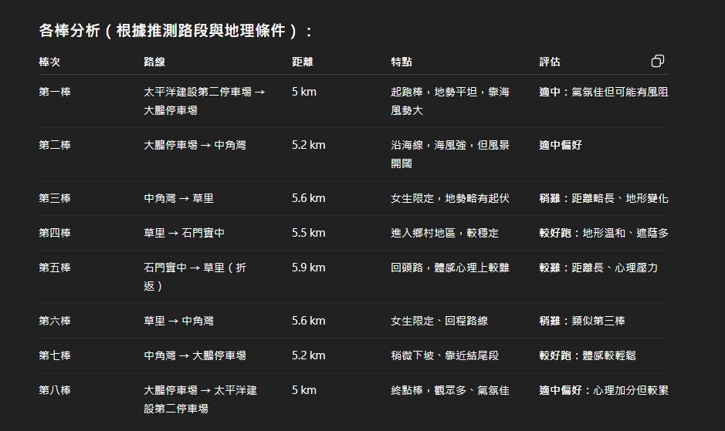

第一棒 爭取集團位置 出隧道後為上坡(好像這棒很多人派很快的)
第二棒 有起伏 但通常順風
第三棒 女生 路線較緩和較少逆風側風
第四棒 較平緩路線 只有上橋一小段上坡
第五棒 長度最長 也算平緩 回程逆風+爬坡
第六棒 女生 通常較逆風
第七棒 等於第二棒 有起伏路線 + 可能逆風
第八棒 先上坡 再下坡 衝線

報名資訊

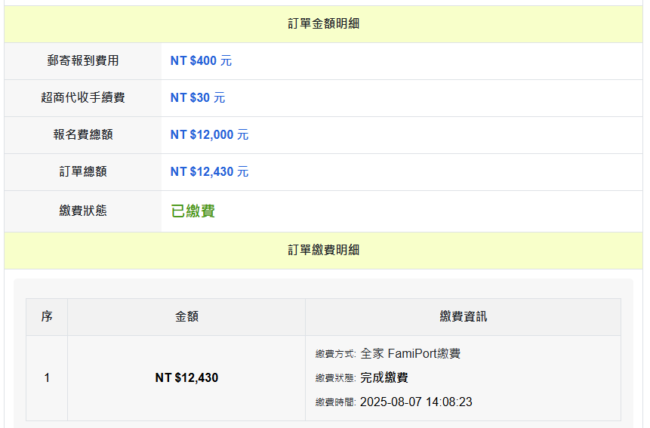
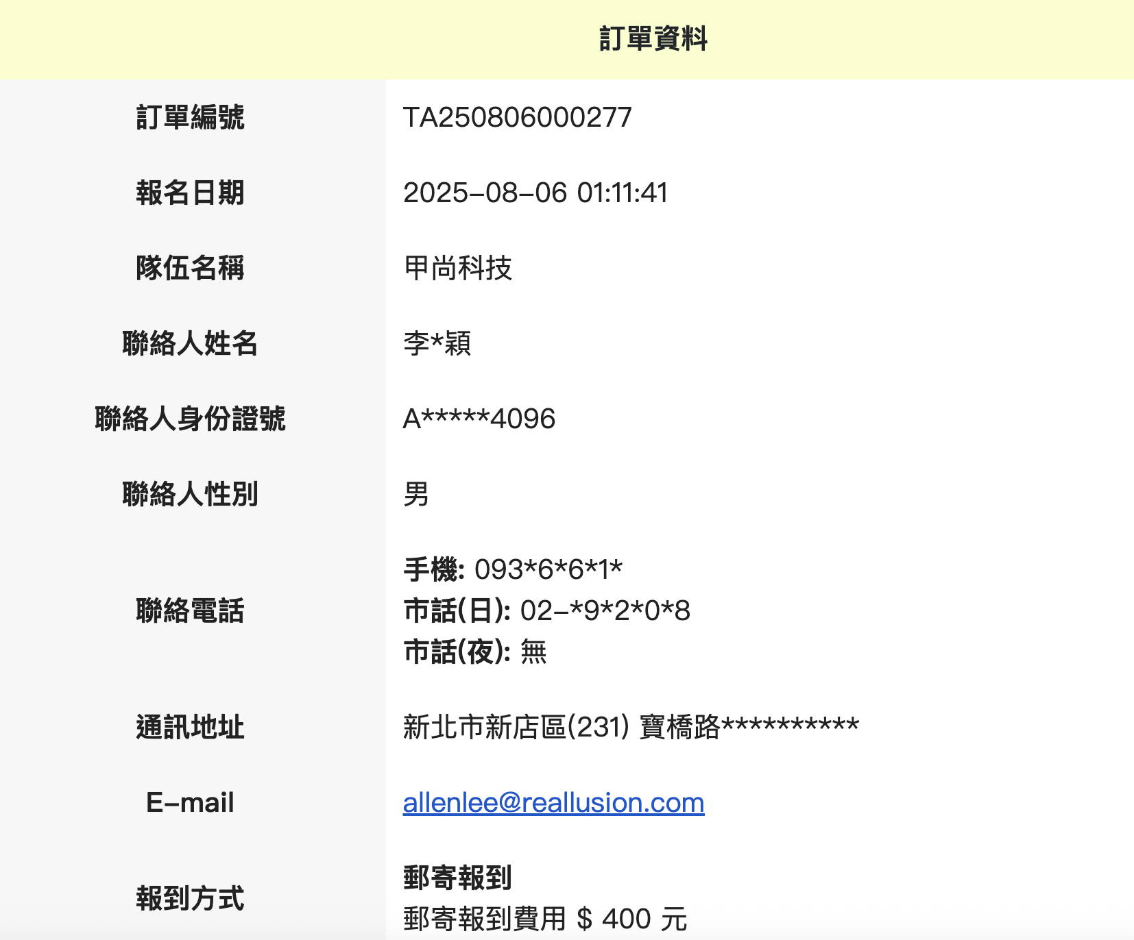
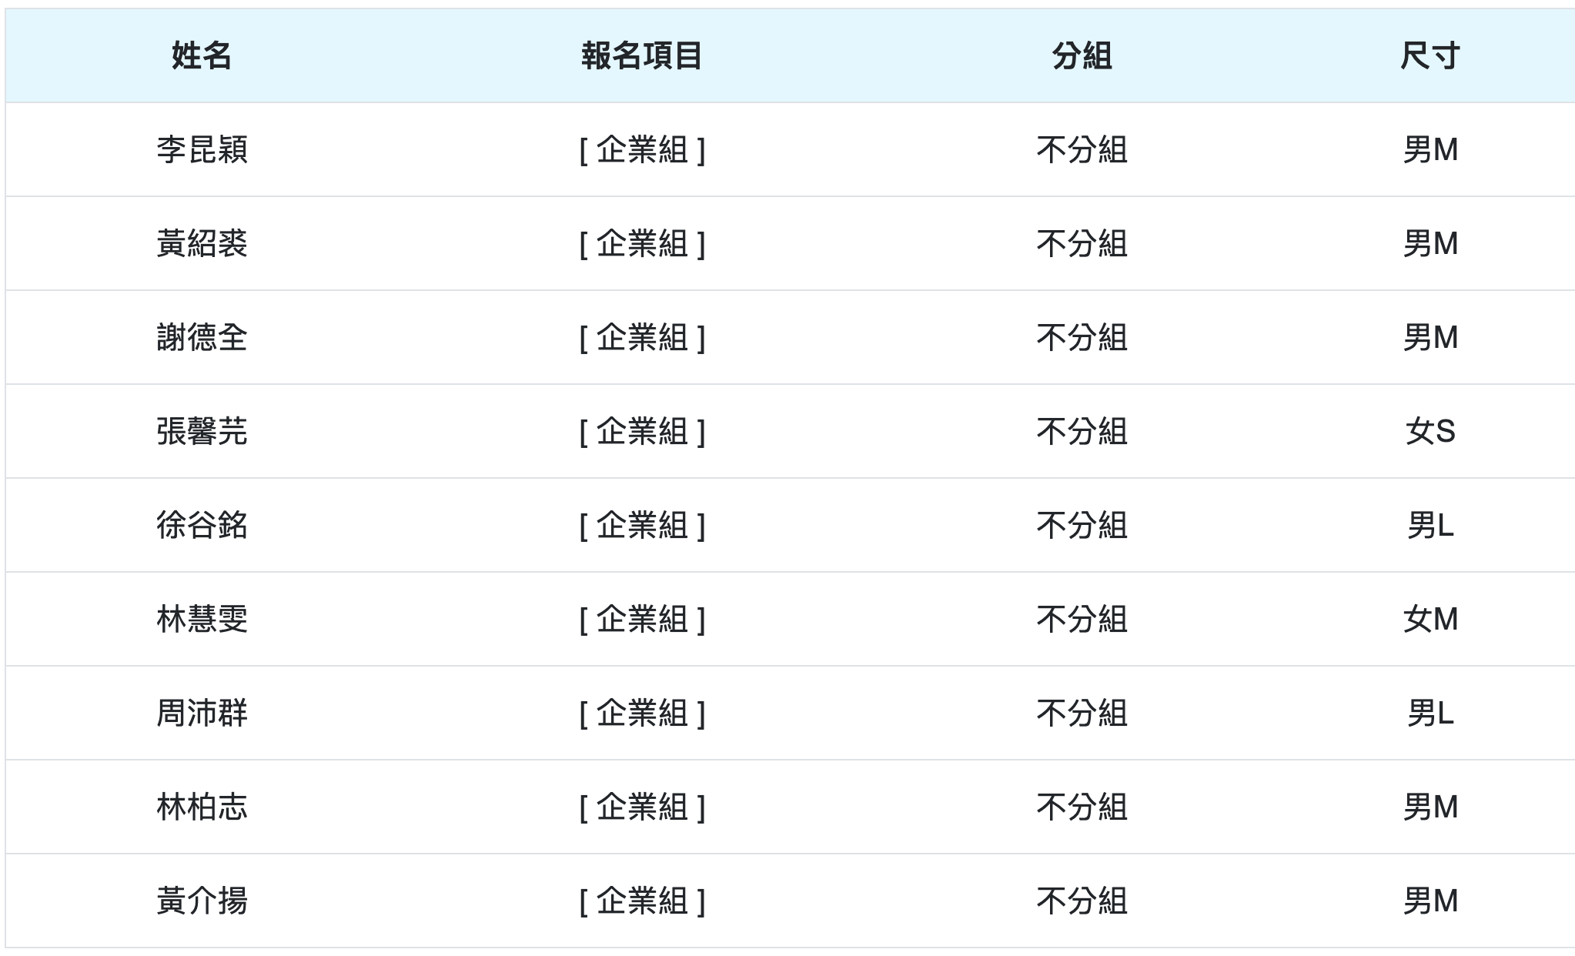
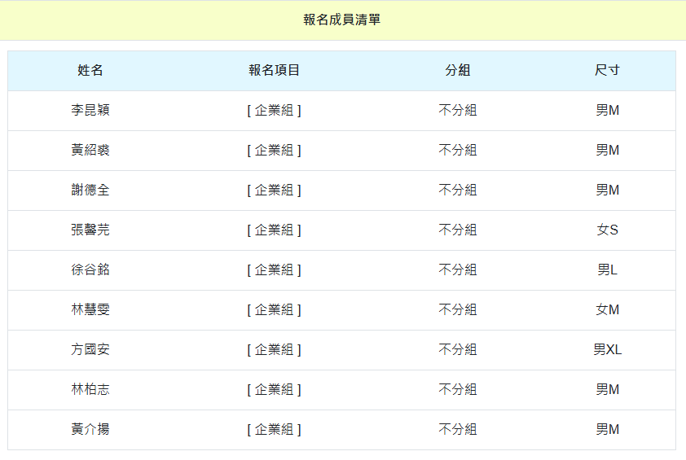

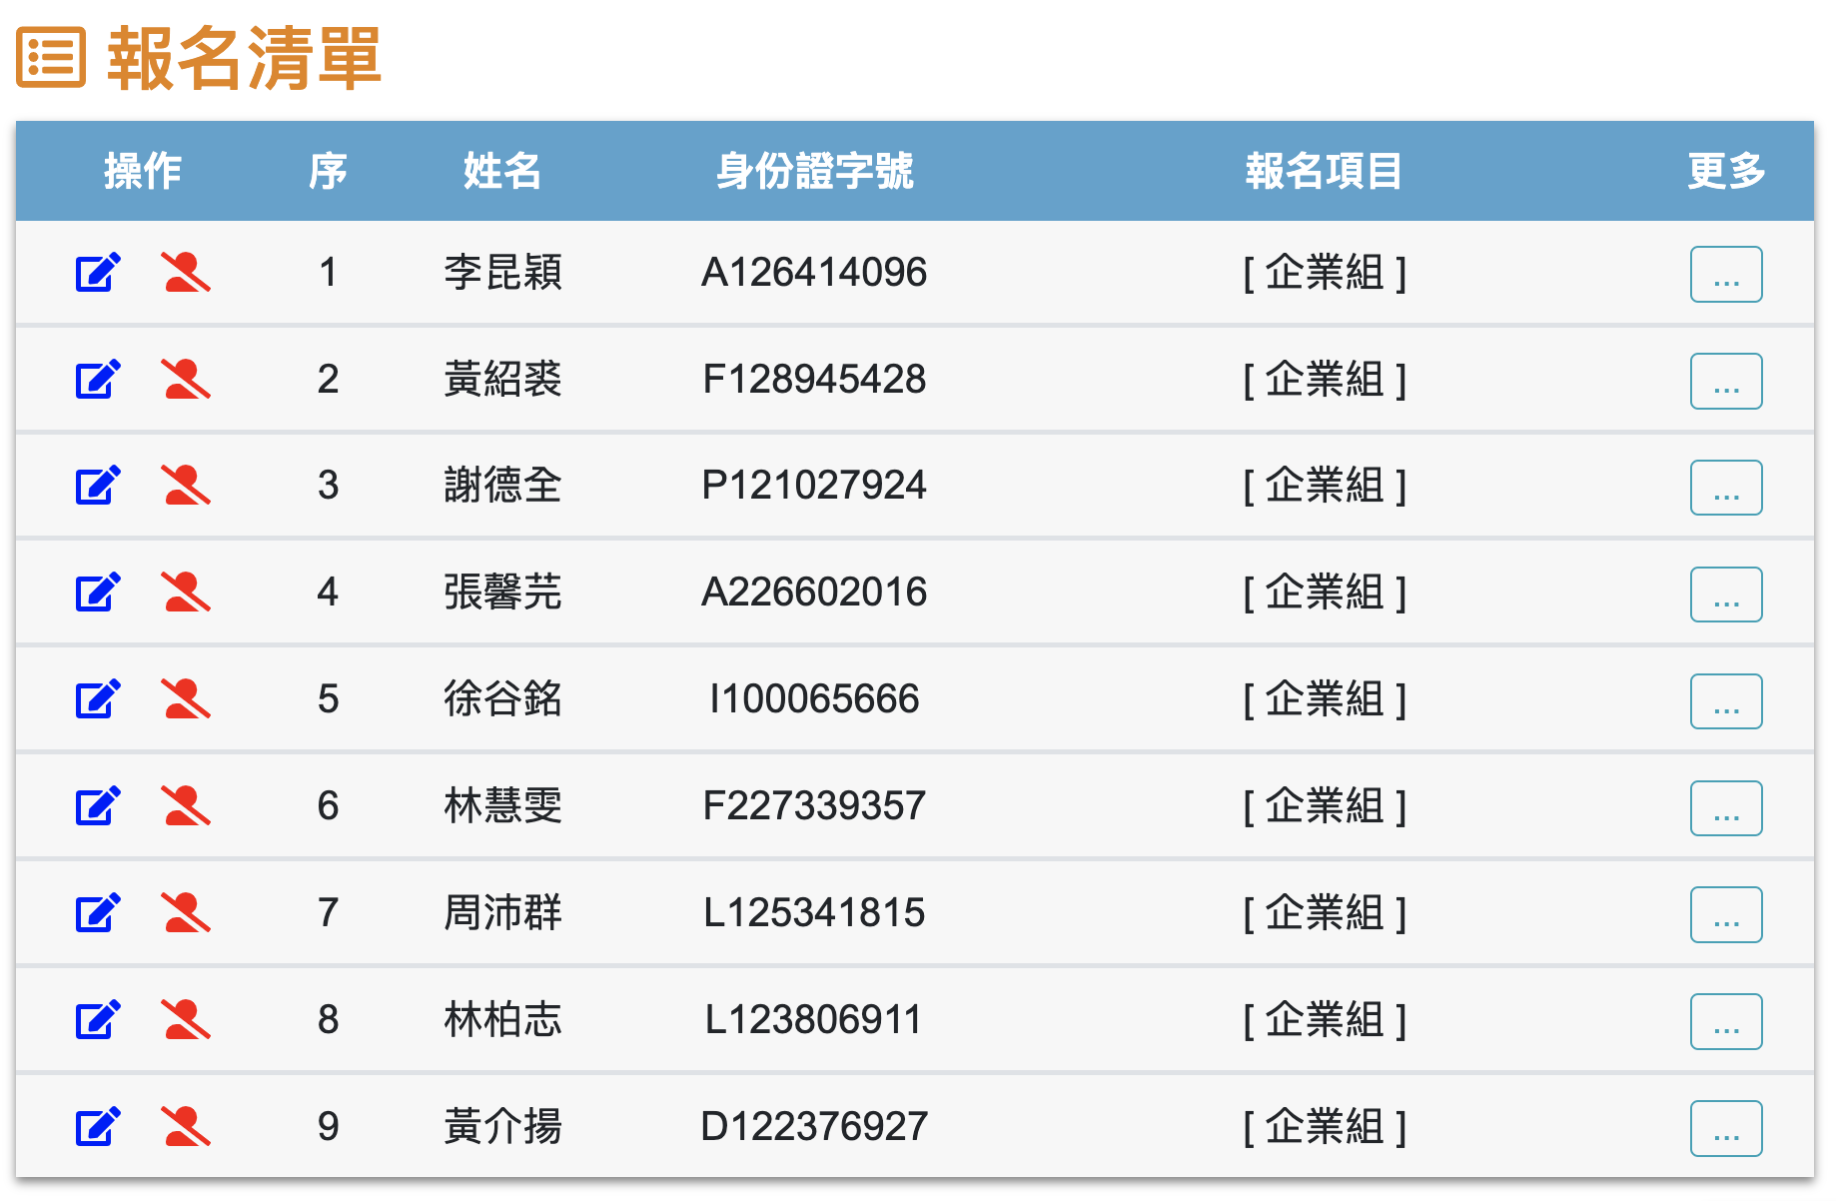

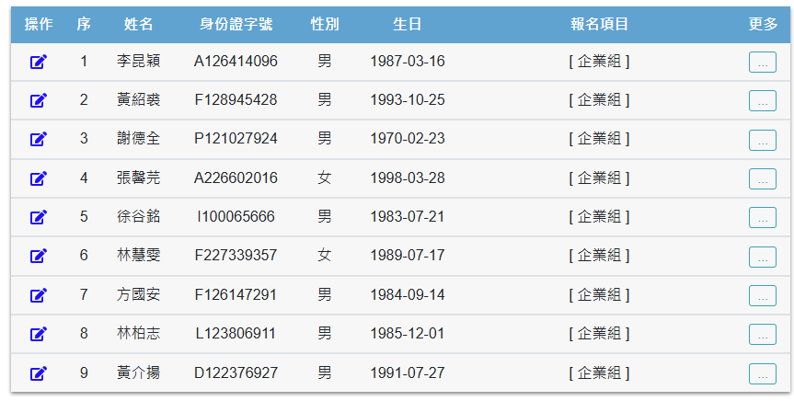

TA250806000277

報名費用 | 郵寄費用 | 公司補助 | 平均每人(8棒)
12000 | 400 | 6000 | 800

Allen 帳號資訊
銀行代號 | 007
銀行帳號 | 22168114937

跑步訓練課程
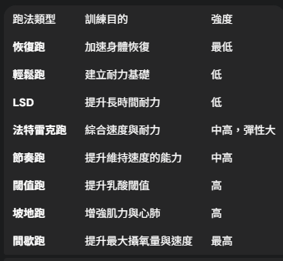
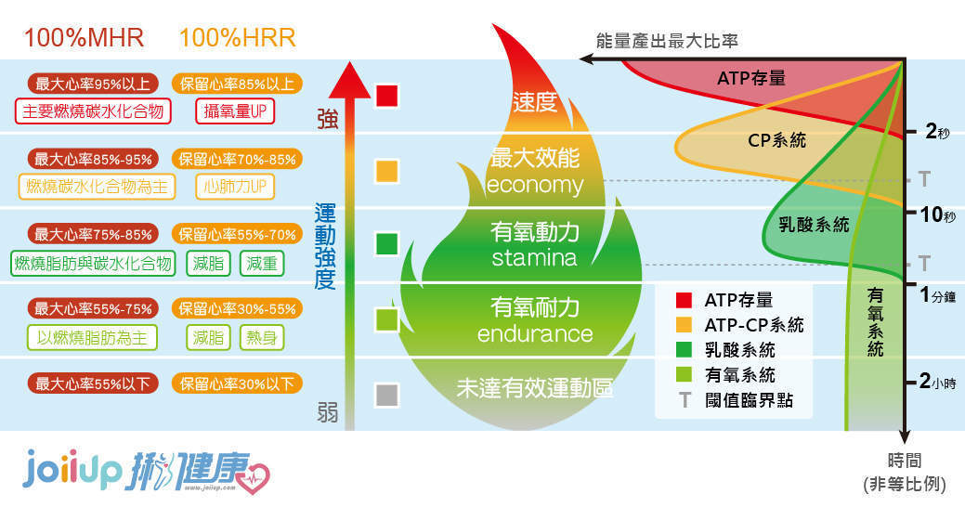
基礎與恢復類 | 這類型的跑步主要是為了維持體能和幫助身體恢復，通常強度較低。 |  | 跑姿入門 影片
類型 | 目的 | 特色
輕鬆跑 (Easy Run) | 提高心血管功能、增加耐力基礎， 是大多數跑者訓練課表的基石。 | 這種跑法應該是讓你感覺非常輕鬆、能邊跑邊聊天、 不覺得喘的配速。時間可以長一些，是累積跑量的重要方式。
恢復跑 (Recovery Run) | 顧名思義，主要是在高強度訓練後，幫助身體恢復。 | 配速比輕鬆跑更慢，強度最低，能有效促進血液循環， 加速代謝廢物排出，減少肌肉痠痛。通常距離不會太長。
LSD (Long Slow Distance) | 提升身體長時間利用脂肪作為能量的能力，增強耐力， 是馬拉松訓練中不可或缺的一環。 | 強度低但距離長，跑起來一樣是輕鬆、能聊天的配速， 但時間會拉長到一小時以上，甚至數小時。

速度與耐力提升類 | 這類型的訓練是為了提升跑步速度，增強心肺功能和肌力，強度會比基礎跑法高。
類型 | 目的 | 特色
節奏跑 (Tempo Run) | 提升身體在乳酸堆積門檻下的耐力， 讓你能夠維持較快速度的時間更長。 | 配速介於輕鬆跑和比賽配速之間，會讓你感覺有點吃力， 但又可以維持住一段時間。跑完會覺得累，但不至於精疲力盡。
閾值跑 (Lactate Threshold Run) | 訓練身體提升「乳酸閾值」，也就是延遲乳酸開始大量堆積的時間點。 這和節奏跑的概念很接近，但強度更高、配速更快。 | 配速是你能夠以最快速度維持約一小時左右的配速。 跑起來會感覺蠻喘，有點辛苦，但仍可以控制住。
間歇跑 (Intervals) | 升最大攝氧量（VO2max），是增強速度最有效的方法之一。 | 這種訓練由「高強度快跑」和「低強度慢跑或休息」交替進行。 快跑部分通常是短距離，用接近比賽的配速衝刺； 慢跑部分則是緩慢的，用來恢復。這種跑法非常辛苦，但效果顯著。
法特雷克跑 (Fartlek) | 結合速度和耐力的訓練，可以提升心肺能力和速度，同時也讓訓練更有趣。 | 源自瑞典，意為「速度遊戲」。和間歇跑類似，但沒有嚴格的配速和距離要求。 你可以自由地在跑步過程中加速、減速，例如以路燈、樹木為標記， 快跑一段再慢跑一段。
坡地跑 (Hill Repeats) | 增強下肢肌力、心肺功能和跑步效率，同時減少關節衝擊。 | 在有坡度的地形進行訓練，通常是上坡快跑， 下坡慢走或慢跑恢復。這種訓練能有效鍛鍊到大腿後側、 臀部等平常較難練到的肌群。

賽前事項
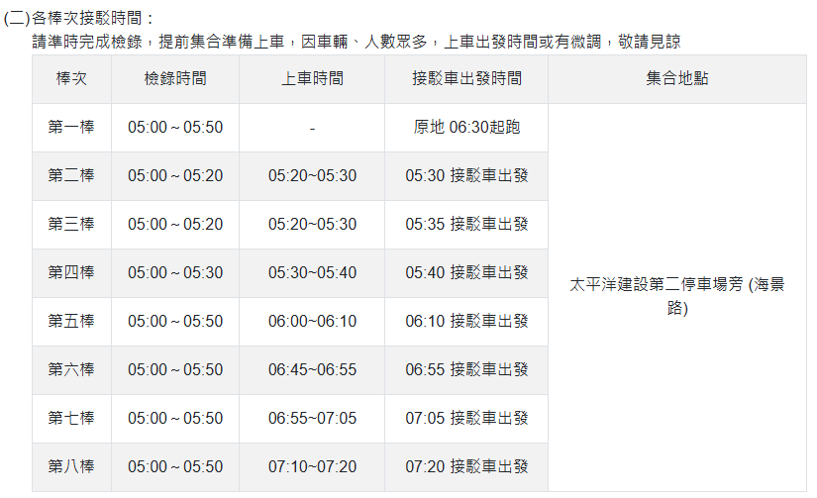
飲食 | 注意事項 |  |  | 各棒次檢錄/接駁時間
前2天盡量不要嘗試新的食物(沒吃過的食物或是麻辣鍋)

交通 | 負責人 | 發車時間 | 預計抵達時間
新店 | Arsay | 3:30:00 | 4:45:00
大坪林 | Ed | 4:00:00 | 4:45:00
台北 | Marco | 4:10:00 | 4:45:00

天氣 | 注意事項
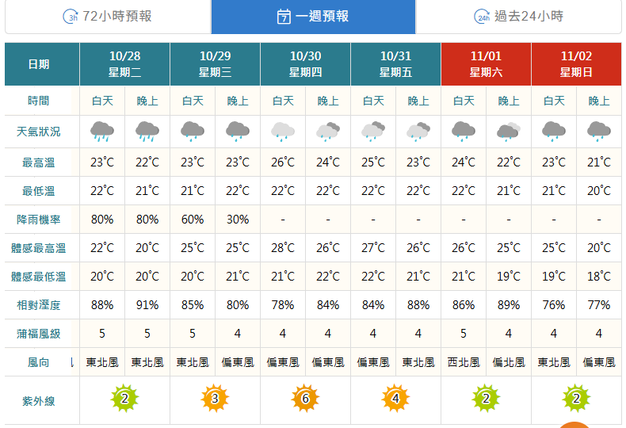

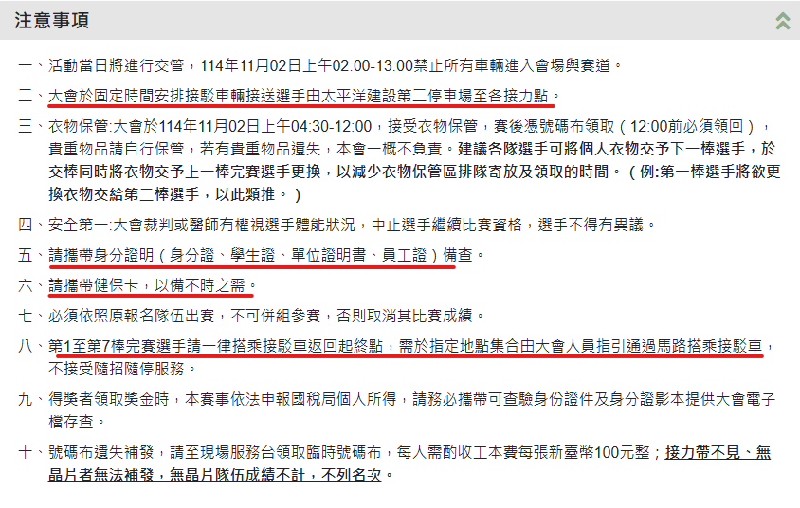
停車資訊 |  |  |  | 注意事項

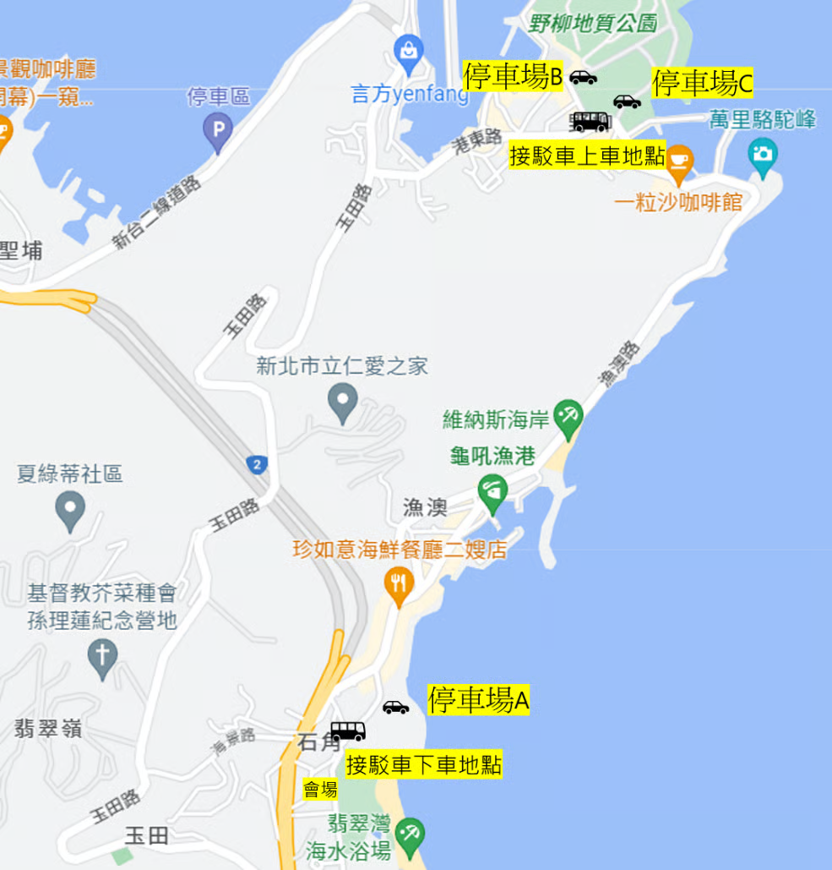

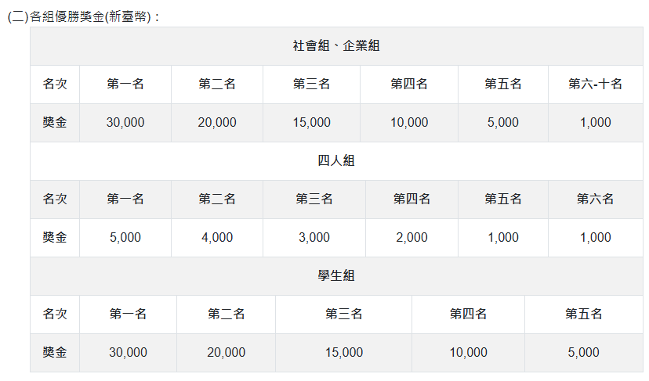

 |  |  |  |  | 獎金
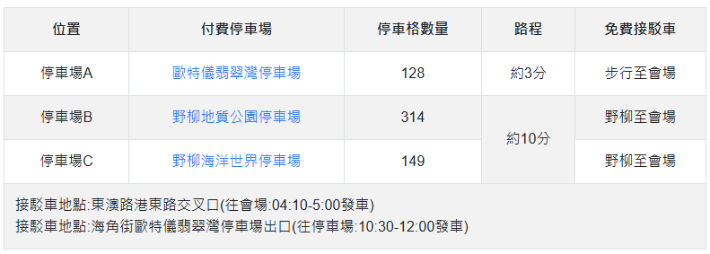

 | 吃早餐時間 | 預估出發時間
Zach(第一棒) | 4:30:00 | 6:30:00
Edward第二棒) | 5:00:00 | 7:00:00
Euro(第三棒) | 5:30:00 | 7:30:00
Marco(第四棒) | 6:00:00 | 8:00:00
Allen(第五棒) | 6:30:00 | 8:30:00
Helen(第六棒) | 7:00:00 | 9:00:00
Andy(第七棒)) | 7:30:00 | 9:30:00
Pochih(第八棒) | 8:00:00 | 10:00:00

團練位置
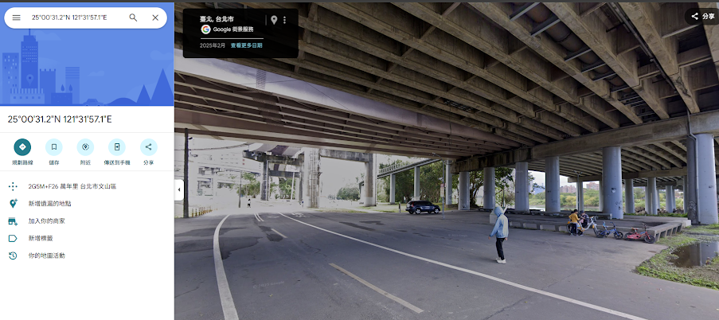
集合地點 | https://maps.app.goo.gl/KuUu3nZxLDrhK5aL8 | 橋下Google Map
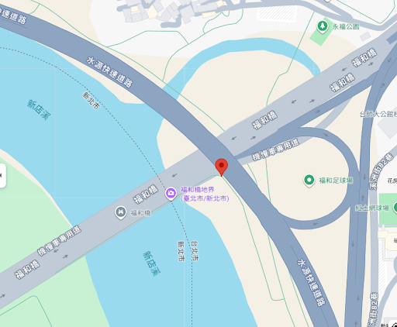

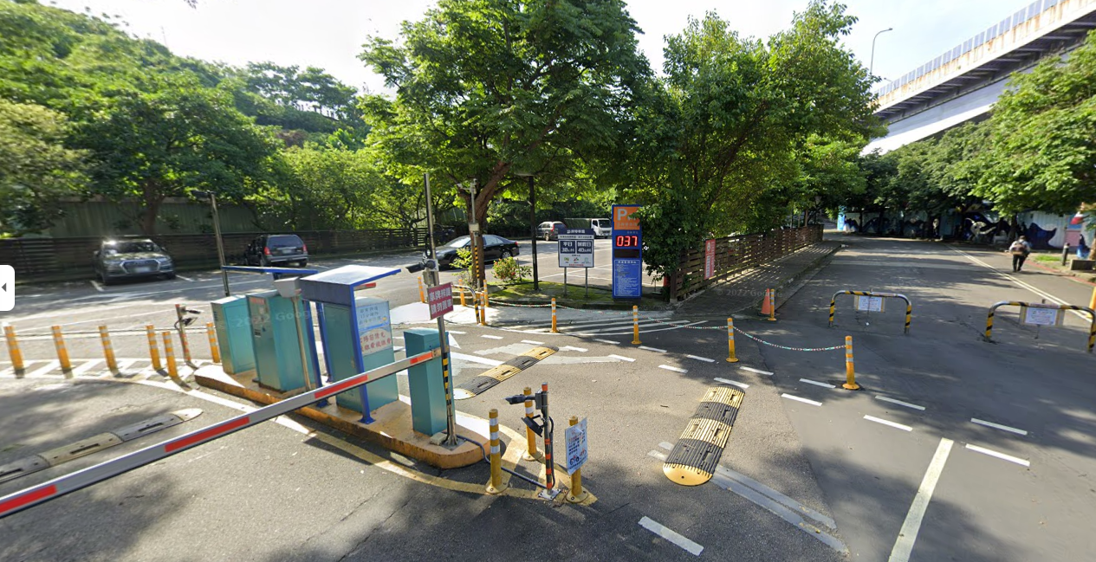
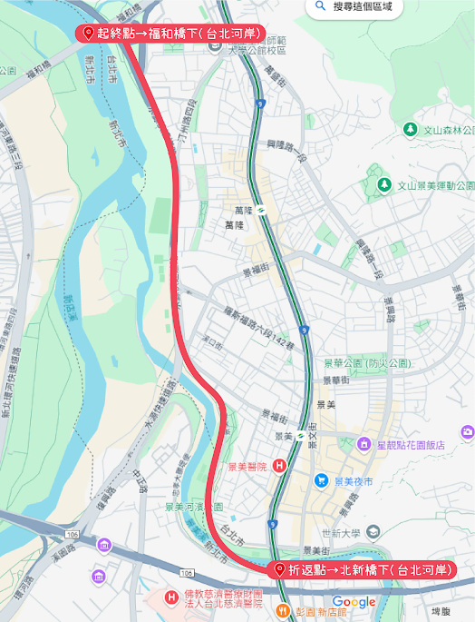
停車場 | 水岸停車場 |  | 預計跑的路線

